Home Contents Inventory List
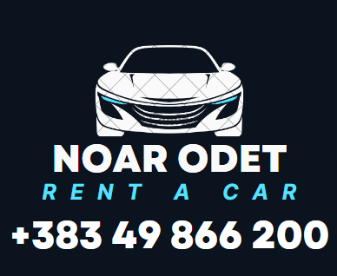  |  |  |  |  |  |  |  |  | House icon is in this cell
 | NR.BIZNESIT-811920322 |  |  |  |  | NR.FATURES |  | 7.14.1905
 | Person icon is in this cell | EMRI&MBIEMRI | AMIR KURTI |  |  | erduan | DATA E MARRJES | 1.9.2025 |  | P
 |  |  |  |  |  |  | DATA E KTHIMIT | 27.9.2025
 | Envelope is in this cell | NR.PERSONAL | 5.23E+09 |  |  |  | KOHA E MARRJES | `11-00
 |  |  |  |  |  |  | DATA E KTHIMIT | `11-00 |  |  | 5
 | Phone icon is in this cell | TEL

 | A slicer is in cells B9 through J9. To filter inventory list, select a room from the slicer in this cell. Press and hold CTRL to select multiple rooms. | NR | PERSHKRIM I VETURES | GOLF 7 | NR.DITVE | QMIMI 24H | SHUMA TOTALE
 |  | 1 | TIPI I AUTOMOBILIT | AU GOLF7 | 26 | 30 | 700
 |  |  | NR.SHASIS | WVWZZZAUZKP088636
 |  |  | NGJYRA E VETURES | 7-E-HIRIT
 |  |  | NR.TABLLAVE | 01-464-IV
PERSONI I LART PERMENDUR KA TE DREJT TA VOZIS AUTOMJETIN MRENDA DHE JASHT VENDIT SHQIPERI,MAQENDONI,MAL ZI POR PERGJESIJA ESHT E KLIENTIT NE RAST TE NAJ DEFEKTIT TEKNIK

VLERA E VETURES ËSHTE 15-000 EURO. VETURA NUK POSEDON SIGURIM KASKO. NESE NE RAST AKSIDENTI DHE KLIENTI ËSHTË
FAJTOR, DËMI QË ËSHTE SHKAKTUAR DUHET QE TE PAGUHET NGA VOZITSI:
Vërejtje-
VETURA NUK POSEDON SIGURIMI KASKO DHE NUK MUD TE PERDORET:
- Nga personat te cilet nuk jan te cekur ne kontratë:
-Në shtet tjetër përveç atyre vendeve që janë cekur në kontratë.
- Në rastet kur vetura vozitet pas skadimit te kontratës.
-Për transportin e mallrave me peshë.
-Për cfarëdo lloi të garave apo prova të shpejtësisë.
-Nën ndikimin e alkoolit, mjeteve narkotike, qetësuesëve për gjum a po
medikamenteve të tjera qëndikojnë negativisht.
-Për shkak të ngarkimit me udhëtare mëshumë se vendet që I ka të lejuara për qëndrim.
-Jashtë rrugëve automobilistike të kategorizuara, ku munden të dëmtohen pjesët e veturës (gomat, pjesë tmbrojtëse të motorrit
etj.)
Në rast të mosmarrëveshjes, palet pajtohen që të hapet rastinë Gjykatën Kompetente.

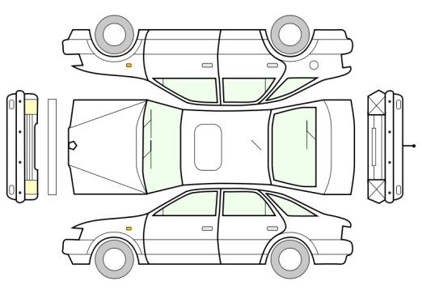



 |  | PRONARI |  |  | VV |  | KLIENTI

